フロー図
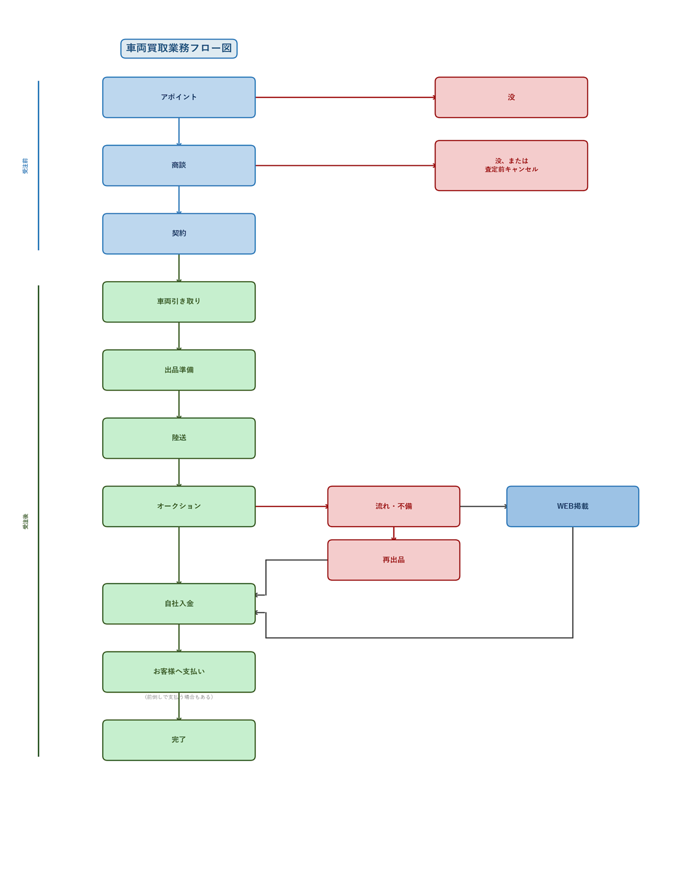
■ 車両買取業務フロー図

